PBI360


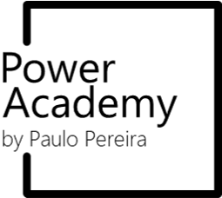

Power BI 360
Curso completo

Paulo Pereira @ 2024
O presente documento é propriedade intelectual do autor e partilha a terceiros carece de autorização prévia.
Microsoft Power BI, Microsoft Power Query e Microsoft Office 365 são marcas registadas ou comerciais da Microsoft Corporation nos Estados Unidos e/ou em outros países.
Todas as outras marcas comerciais são propriedade de seus respetivos proprietários.

paulo.pereira@poweracademy.pt

32

